Sheet2
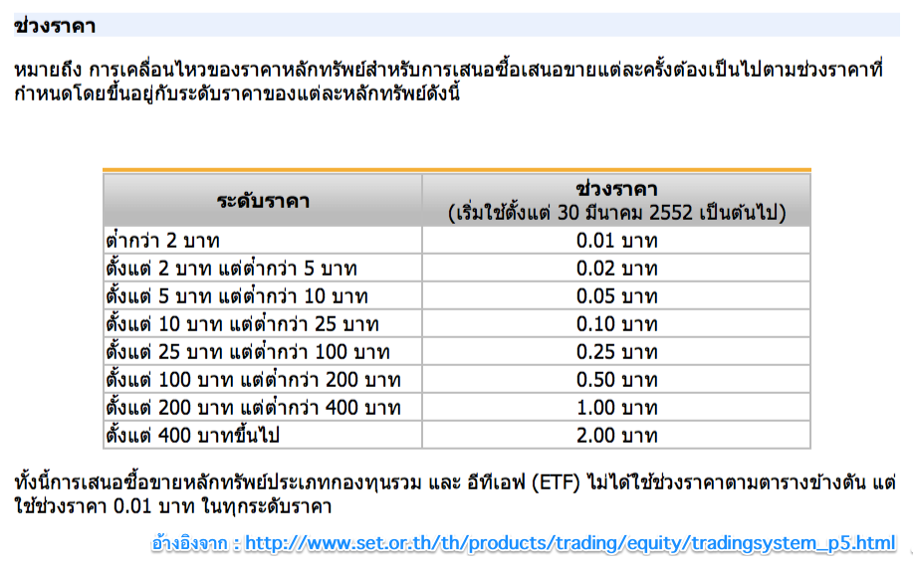
Total Port | 1,000,000.00
 | 1%
Lost money | 10,000.00

Size | 100,000.00 | บาท
Rist per Trade | 5%
 | 5,000.00

Entry | 20.00
Stop Loss | 19.00
Diff | 1.00

จำนวนหุ้นที่ซื้อได้ | 5,000.00 | หุ้น

 | 100,000.00 | บาท

 |  |  | 1 | - | 2.00 | 0.01 | 0.03 | 100,000.00 | 3,000.00
 |  |  | 2 |  | 2.01-5.00 | 0.02 | 0.06 | 100,000.00 | 6,000.00
 |  |  | 3 |  | 5.00-10.00 | 0.05 | 0.15 | 50,000.00 | 7,500.00
 |  |  | 4 |  | 10.00-25.00 | 0.10 | 0.30 | 50,000.00 | 15,000.00
 |  |  | 5 |  | 25.00-100 | 0.25 | 0.75

ช่อมรถ
 |  |  |  |  |  |  | ยี่ห้อรถยนต์
 | ซ่อมรถ | ยางรถยนต์ | ล้อแม็ก |  |  |  | MITSHUBISHI | รุ่นรถยนต์ |  | น้ำมันเครื่อง | น้ำมันเกียร์ | น้ำมันเบรค | น้ำมันเฟืองท้าย | น้ำยาหล่อเย็น | จาระบี
 |  |  |  |  |  |  |  | MIRAGE 1.2/Gasoline 4x2 Manual | Manual
 |  |  |  |  |  |  |  | MIRAGE 1.2/Gasoline 4x2 CVT | CVT
 |  |  |  |  |  |  |  | Attrage 1.2/Gasoline 4x2 Manual | Manual
 |  |  |  |  |  |  |  | Attrage 1.2/Gasoline 4x2 CVT | CVT
 |  |  |  |  |  |  |  | Pajero Sport 2.4L/Diesel 4x2 4x4 Automatic | Automatic
 |  | ซ่อมรถ |  |  |  |  |  | Triton 2.4L/Gasoline 4x2 | Manual
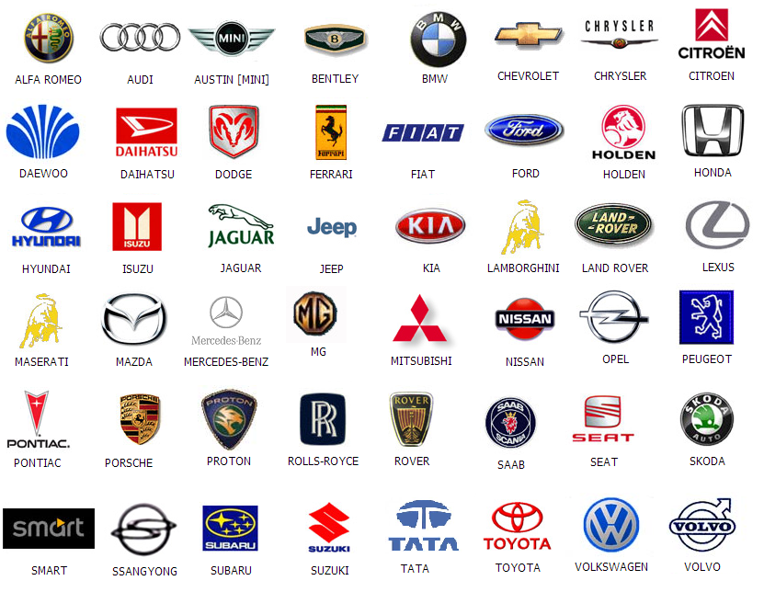
 |  |  |  |  |  |  |  | MAZDA MX-5 Skyactive-G 2.0L/Gasoline 4x2 | Automatic
 |  |  |  |  |  |  |  | MAZDA BT-50PRO 2.2-3.2L/Diesel 4x2 | Manual
 |  |  |  |  |  |  |  | MAZDA BT-50PRO 2.2-3.2L/Diesel 4x2 | Manual

 |  |  |  |  |  |  |  | MAZDA2 Skyactive-D 1.5/Diesel 4x2 | Automatic
 |  |  |  |  |  |  |  | MAZDA2 Skyactive-D 1.3/Gasoline 4x2 | Automatic
 |  |  |  |  |  |  |  | MAZDA3 Skyactive-G 2.0/Gasoline 4x2 | Automatic
 |  |  |  |  |  |  |  | MAZDA CX-3 Skyactive-G 1.5L/Diesel 4x2 | Automatic
 |  |  |  |  |  |  |  | MAZDA CX-3 Skyactive-G 2.0L/Gasoline 4x2 | Automatic

 |  |  |  |  |  |  |  | Focus 1.6-2.0L Gasoline/E20 4x2 Powershift | Manual
 |  |  |  |  |  |  |  | Focus 1.5L Gasoline/E85 4x2 Eco Boost | Automatic
 |  |  |  |  |  |  |  | Fiesta EcoBoost E20/1.0L/Gasoline | Automatic
 |  |  |  |  |  |  |  | Fiesta 1.4L 1.5L 1.6L /Gasoline E20/E85 4x2 Powershift | Manual
 |  |  |  |  |  |  |  | Fiesta 1.4L /Gasoline E20 4x2 | Automatic
 |  |  |  |  |  |  |  | EcoSport
 |  |  |  |  |  |  |  | Escape
 |  |  |  |  |  |  |  | Everest
 |  |  |  |  |  |  |  | Allnew Ranger TDCi2.2L/Diesel 4x2 | Manual
 |  |  |  |  |  |  |  | Allnew Ranger TDCi2.2L/Diesel 4x4 | Manual
 |  |  |  |  |  |  |  | Allnew Ranger TDCi2.2-3.2L/Diesel 4x2 | Automatic
 |  |  |  |  |  |  |  | Allnew Ranger TDCi2.2-3.2L/Diesel 4x3 | Automatic
 |  | ซ่อมรถ
 | รายการซ่อม |  | เลือก
1 | โช้คอัพหน้า
2 | โช้คอัพหลัง
3 | เบรคหน้า
4 | เบรคหลัง
5 | ลูกปืนล้อหน้า
6 | ลูกปืนล้อหลัง
7 | ลูกหมากปีกนกบน |  |  |  |  |  | FORD
8 | ลูกหมากปีกนกล่าง
9
10
11 |  |  |  | Go รายงานราคาซ่อม

HONDA CIVIC 2006 | จังหวัด | นครศรีธรรมราช
 | อำเภอ | ทุ่งใหญ่

รายการสั่งซ่อม
1 | โช้คอัพหน้า
2 | ผ้าเบรคหลัง

ชื่อร้านค้า | ที่อยู่ | เจ้าของ | รายการ | ราคา | ราคารวม | เลือก
ชื่อร้าน JS ออโต้ |  | เจ้าของ คุณสัก | โช้คอัพหน้า | 1000
 |  |  | ผ้าเบรคหลัง | 800 | 1800
ชื่อร้าน ยอดการยาง |  | เจ้าของร้าน คุณยอด | โช้คอัพหน้า | 1200
 |  |  | ผ้าเบรคหลัง | 900 | 2000
ป.เจริญยนต์ |  | เจ้าของร้าน คุณปิ๊ค | โช้คอัพหน้า | 1100
 |  |  | ผ้าเบรคหลัง | 900 | 2000
ร้านเฟิร์สออโต้ |  | เจ้าของร้าน คุณสามารถ | โช้คอัพหน้า | 1500
 |  |  | ผ้าเบรคหลัง | 700 | 2200

 |  |  |  |  |  | พิมพ์ใบสั่งซ่อม

 |  | ใบสั่งซ่อม - การยืนยันตัวตน
HONDA CIVIC 2006
ทะเบียนรถ | คษ 8601
กท | กรุงเทพ |  |  | 0 |  |  |  |  |  | 2.2222222222E+38

ชื่อ สาทร | นามสกุล ช่วยสง

การชำระเงิน
เข้าบัญชี | กสิกร
วันที่ | 25-01-61
จำนวนเงิน | 500
หมายเลขโอน | 222112

วันนัดนำรถมาซ่อม | (ต้องหลังจากวันจ่ายเงินอย่างน้อย 2 วัน)

